Sheet1
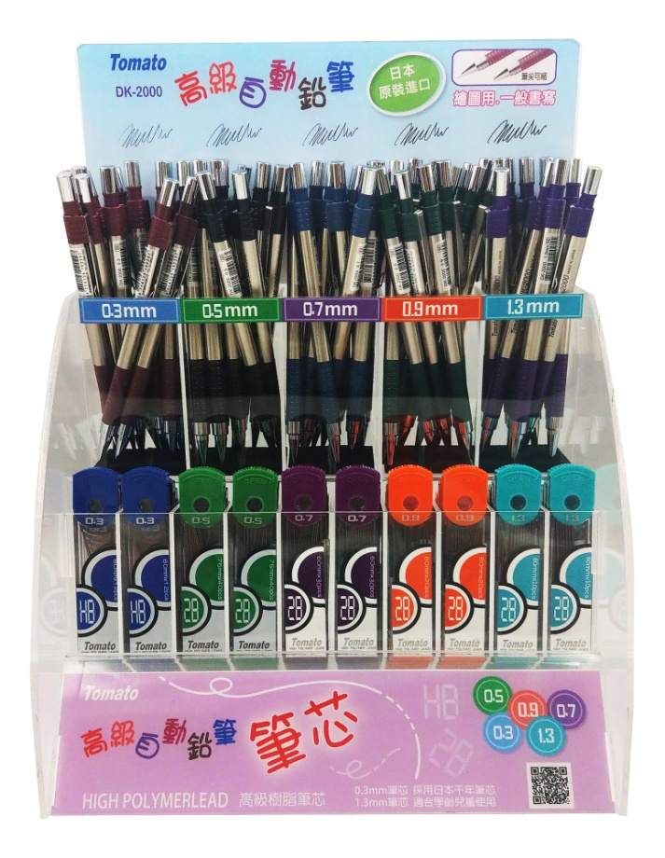
Tomato 自動鉛筆組(DK2000系列+PN筆芯)3159

編號 | 產品 | 單位 | 數量 | 條碼 | 訂價 | 合計
1002 | Tomato 自動鉛筆DK-2000 0.3mm | 支 | 12 | 4714126100297 | 90 | 1080
1003 | Tomato 自動鉛筆DK-2000 0.5mm | 支 | 12 | 4714126100303 | 90 | 1080
1004 | Tomato 自動鉛筆DK-2000 0.7mm | 支 | 12 | 4714126100310 | 90 | 1080
1005 | Tomato 自動鉛筆DK-2000 0.9mm | 支 | 12 | 4714126100044 | 90 | 1080
1006 | Tomato 自動鉛筆DK-2000 1.3mm | 支 | 12 | 4714126100051 | 90 | 1080
3152 | Tomato PN300鉛筆芯【0.3】HB | 小盒 | 10 | 4718625100505 | 35 | 350
3153-2 | Tomato PN500鉛筆芯【0.5】2B | 小盒 | 10 | 4718625100529 | 25 | 250
3154-1 | Tomato PN730鉛筆芯【0.7】2B | 小盒 | 10 | 4718625101670 | 25 | 250
3156 | Tomato PN900鉛筆芯【0.9】2B | 小盒 | 10 | 4718625101687 | 25 | 250
3157 | Tomato PN130鉛筆芯【1.3】2B | 小盒 | 10 | 4718625101694 | 25 | 250
9531 | 繪圖組(DK2000+PN筆芯)空架 | 個 | 1 |  | 0 | 0
整組總計:$6750

 | 萬事捷股份有限公司
 | TEL:(02)2995-8807

